URL
구분 | path1 | path2 | path3 | path4 | explain
회원가입 | signup | detail |  |  | 회원가입 접근
 | signup | step1 |  |  | 회원가입 step1
 | signup | step2 | name |  | 회원가입 step2 - 이름 (필수사항) |  | 이메일 인증을 보냈습니다! | signup/step1/ | verify?next_url=/signup/detail
 | signup | step2 | career |  | 회원가입 step2 - 경력 (필수사항) |  | 이메일 인증 완료되었습니다! | https://www.rocketpunch.com/email_verify?code=32b348ab-e35c-403a-bb27-edc556caf718&utm_source=notification&utm_medium=email&utm_campaign=email_verify&utm_content=verify_button
 | signup | step3 | import |  | 회원가입 step3 - import (선택사항) |  | 알림 확인 | https://www.rocketpunch.com/@hbyr0880/notifications
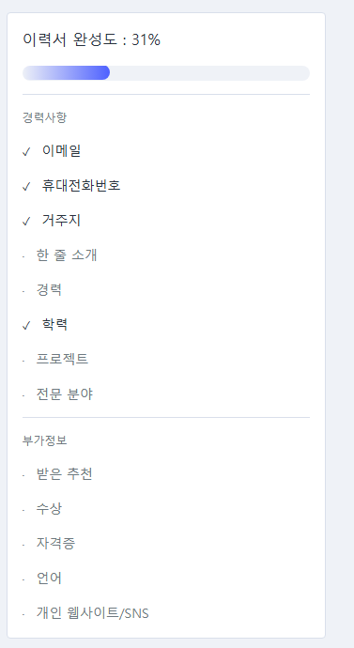
 | signup | step3 | discover |  | 회원가입 step3 - discover (선택사항)
 | signup | step3 | done |  | 회원정보수정 완료

채용공고 | jobs | id | apply |  | 특정 채용공고 접근
 | jobs | id |  | step1 | 특정 채용 공고 지원 1단계 지원자 주요 정보 기입
 | jobs | id | apply | step2 | 특정 채용 공고 지원 2단계 공모전수상, 자격증 등등 기입
 | jobs | id | apply | step3 | 특정 채용 공고 지원 3단계 -> 포트폴리오 제출 | > 기업에서 요구하는 step
 | jobs | id | apply | step4 | 특정 채용 공고 지원 4단계 (사실확인동의)
 | jobs | id | applications |  | 특정 채용 공고에서 지원 접근 or 제출했던 지원서 확인
 | jobs | id | apply | complete | 지원 완료
 |  |  | stat??(complete일 가능성.._)

 | api/jobs/job_title?job |  |  |  | 업무분야 | 채용 페이지에서 채용 정보 검색에 따라 URL 변경
 | api/jobs/job_title?jspecialty |  |  |  | 활동분야
 | api/jobs/job_title?jcareer_type |  |  |  | 경력
 | api/jobs/job_title?jsalary |  |  |  | 연봉
 | api/jobs/job_title?jlocation |  |  |  | 지역
 | api/jobs/job_title?jremote |  |  |  | 근무조건
 | api/jobs/job_title?language |  |  |  | 외국어
 | api/jobs/job_title?jstock |  |  |  | 스톡옵션
 | api/jobs/job_title?hiring_types |  |  |  | 고용형태
 | api/jobs/job_title?tag |  |  |  | 산업

 | api/jobs | id | apply | step1
 | api/jobs | id | apply | step2
 | api/jobs | id | apply | step3
 | api/jobs | id | apply | step4
 | api/jobs | job_title | ?page=숫자&q= |  | 회사 또는 직무 또는 공고 검색
 | api/jobs | id | other_jobs?offset=0&limit=5 |  | 비슷한 공고 더 보기 (0번부터시작하여 5개 가져옴)
 | api/jobs | job_title?keywords=(키워드)

북마크 과정 | jobs | id | id_title |  | 특정 채용공고 접근
 | jobs | id | other_jobs |  | 비슷한 채용공고 로드
 | jobs | id | bookmarks |  | 북마크 버튼 클릭 | PUT
 | companies | company_id | jobs |  | 특정회사의 채용공고 목록에 접근

기업 | companies | company_id | jobs |  | 특정회사의 채용공고 목록에 접근
 | companies | company_id |  |  | 특정회사 정보 접근
 | api/companies | id | view |  | (companies/company_id 바로 뒤에 나오는 패턴으로 등장)
 | api/search | companies?name=(키워드) |  |  | 회사명 기준 회사 검색
 | api/search | company_id?keywords=(키워드) |  |  | 아이디? 기준 회사 검색

 | companies?tag |  |  |  | 산업
 | companies?funding_volume=(숫자) |  |  |  | 투자 유치
 | companies?investment_volume=(숫자) |  |  |  | 투자 집행
 | companies?size |  |  |  | 인원
 | companies?location |  |  |  | 지역
 | companies?military_service |  |  |  | 병역 대체

 | api/comapnies/id/follow_button
 | api/companies/id/bookmark

사람 | people |  |  |  | 구직자 프로필 조회
 | @user_id |  |  |  | 구직자 프로필 조회

 | api/search | people | schools?name=(키워드) |  | 학교 기준 구직자? 검색
 | api/search | people | job_title?name=(키워드) |  | 직무 기준 구직자? 검색
 | api/search | people | major?name=(키워드) |  | 전공 기준 구직자? 검색
 | api/search | template?keywords=(키워드)

 | people?status |  |  |  | 프로필상태
 | people?job |  |  |  | 업무분야
 | people?specialty |  |  |  | 활동분야
 | people?company |  |  |  | 기업
 | people?school |  |  |  | 학교
 | people?location |  |  |  | 지역

마이페이지 | @user_id |  |  |  | 프로필 정보
 | @user_id | resume |  |  | 이력서 확인 페이지
 | @user_id | resume | step1
 | @user_id | resume | step2
 | @user_id | bookmark |  |  | 북마크 확인
 | @user_id | job_offer | received?type=received |  | 받은 제안
 | @user_id | job_offer | received?type=accepted |  | 수락한 제안
 | @user_id | job_offer | received?type=expired |  | 만료된 제안
 | @user_id | job_offer | received?type=bookmark |  | 받은 관심
 | api/users | id | template |  | 사용자의 템플릿
 | api/users | id | experience | form?type-apply | 사용자의 경험 입력
 | api/users | id | profile_image |  | 사용자의 프로필 사진 등록
 | api/users | id | phone |  | 사용자의 전화번호 입력
 | api/users | id | specialty
 | api/users | id | resume |  | 사용자의 이력서
 | api/users | id | education |  | 추가로 career, project, request_button, reference, certification, language, award 등 매우 다양
 | api/users | notifications | mark_read?id=숫자 = 숫자 |  | 특정 알림(id=숫자)을 읽음

검색 | search?keywords=(키워드) |  |  |  | (전체) 검색
 | jobs?keywords=(키워드) |  |  |  | 직무 검색
 | companies?keywords=(키워드) |  |  |  | 회사 검색
 | suggest?q=(키워드)

